Накладная-№3
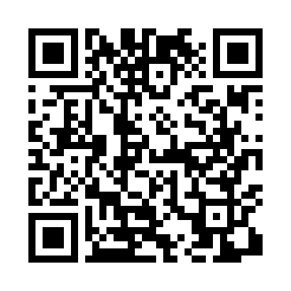
Номер товарно-транспортной накладной: |  |  | Торговый представитель: Amriyev Muhammad
Поставщик: Toshkent falcon fly 2 |  |  | Телефон торгового представителя: +998972880505
Дата отгрузки: 20.12.2025 |  |  | Контрагент: """" Klient
Дата консигнации: |  |  | Адрес:
Доставщик: |  |  | Телефон:
Телефон доставщика:
Время заказа: 20.12.2025 09:26:49
№ | Штрих-код | Название товаров (работ,услуг) | Количество | Количество в кейсе | Цена | Сумма
 |  |  | 131 |  |  | 219
1 | 6823541213135 | Разделочная доска, из бамбука 30*20 DB-13-20 | 5 | 5 шт. | 1.50 | 7.50
2 | 5903313455367 | Металлическая Хлебница 18/0 SS body + carbon steel lid 39*25.5*18.5cm XP-4-4 | 2 | 2 шт. | 15 | 30
3 | 6823541213142 | Разделочная доска, из бамбука 32*22*1,8см DB- 13-21 | 5 | 5 шт. | 1.80 | 9
4 | 6823541213159 | Разделочная доска, из бамбука 34*24*1,8см DB- 13-22 | 5 | 5 шт. | 2.10 | 10.50
5 | 6905621392517 | Ложка Вилка DB-92-51 | 10 | 10 шт. | 3.30 | 33
6 | 6905621392524 | Ложка Вилка DB-92-52 | 10 | 10 шт. | 3.30 | 33
7 | 6905621392531 | Маленькая ложка DB-92-53 | 10 | 10 шт. | 2.40 | 24
8 | 2012934682366 | Коврики сервировочные пластмассовая DB-145-2 | 20 | 20 шт. | 0.70 | 14
9 | 6916095145271 | Коврик, подставка под горячее 31×31 см DB-145 -27 | 10 | 10 шт. | 0.60 | 6
10 | 6916095145233 | Коврики сервировочные пластмассовая DB-145-23 | 20 | 20 шт. | 1 | 20
11 | 6805019698804 | Сервировочный подтарельник, 30×45 см, DB-98-8 0 | 30 | 30 шт. | 0.40 | 12
12 | 2019568534566 | Стеклянная салатница (pink+gold) 20×17×12,5 с м XP-12-4 | 4 | 4 шт. | 5 | 20
Итого: 219$|->UZS: 2,737,500.00

